ステージ１【ステージコンセプト】
ステージ１【ステージコンセプト】

 |  | もくじへ
＋＋設計コンセプト＋＋
チュートリアルで学んだ基本操作を実際のステージで実演。
ゲームのコアである「移動・攻撃」を全力で楽しめる設計をし、弾を当てる（エイム）する
システムが難しいので、そのシステムを簡単に実行させることを意識して設計にあたる。

ビートチャート
レベル | ステージ１
場所 | 陸地（都市）
ストーリー | 新人配達員の初仕事。
ゲーム進行 | プレイヤーは「移動・攻撃」の基本動作を実践形式で学習。

想定プレイ時間 | 5分（ボス1分30秒：本編3分30秒）
敵 | ザコ敵A・ボス

ハザード | 障害物(瓦礫、撒菱)
パワーアップ | スパナ(耐久値回復アイテム)

もどる |  | つぎへ

ステージ１【フィールドイメージ】
ステージ１【フィールドイメージ】

実際はもう少し暗め
 | もくじへ
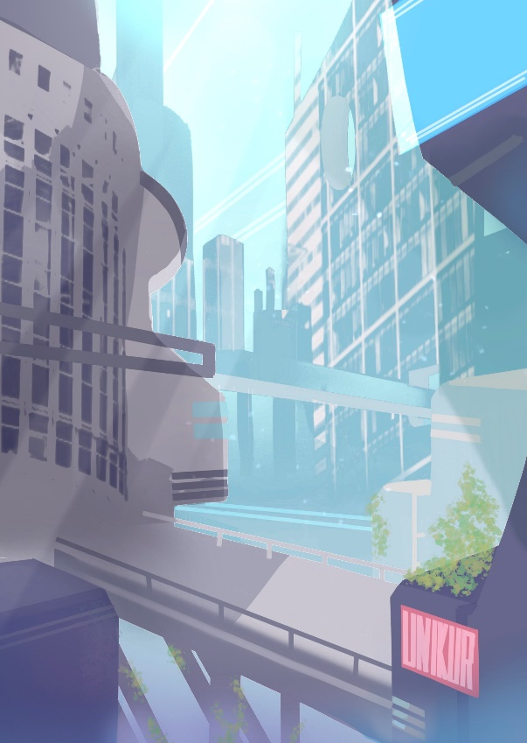

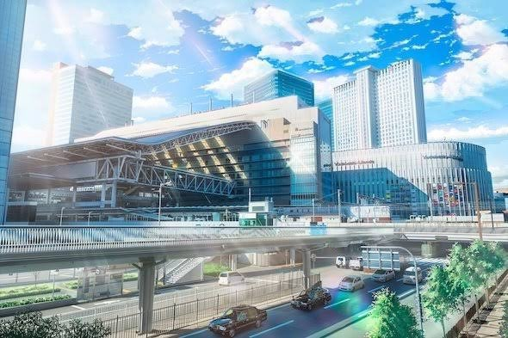

活気のある若者の街に現れる刺客

都会のスタイリッシュな感じをイメージ。

もどる | つぎへ

ステージ１【エネミー詳細】
ステージ１【エネミー詳細】

 |  | もくじへ
ザコ敵A |  | ステージ１エネミー
 |  | ステージ２エネミー
 | 【名称】 | ステージ３エネミー
 | モヒカン | ステージ４エネミー

 | 【概要】
 | 猫型のギャング。盗賊団の一味で新人配達員を狙い目に窃盗をする。マタタビが好み。

 | 【モーション詳細】
 | ・たいあたり ・障害物召喚 ・浮遊 ・追尾(ボスに発射された時のみ)

ボス敵
NO IMAGE
 | 【名称】
 | ドン・モヒカン

 | 【概要】
 | 街を牛耳るギャングのボス。配達物を横取りして、町を荒らす迷惑者。住民もお手上げ。

 | 【モーション詳細】
 | ・ザコ敵を召喚する(発射) ・浮遊(回避行動)

もどる |  | つぎへ

ステージ２【ステージコンセプト】
ステージ２【ステージコンセプト】

 |  | もくじへ
＋＋設計コンセプト＋＋
ステージ１で実践したことを当たり前にプレイできるように学習させる。
ジャンプのシステムをうまく活用させることをコンセプトとし、ステージ３の設計自由度を高める。
ある程度エネミーが動きが大きくなるため、武器の切り替えも同時に学習させる。

ビートチャート
レベル | ステージ２
場所 | 海中（中海層から漸深層までの部分）
ストーリー | 【※制作したストーリーに沿って】
ゲーム進行 | ステージ１で実行した事を一般化。エネミーの動きが大きくなるので武器の切り替え、ジャンプを活用したアクションをメインに学習させる。

想定プレイ時間 | 5分（ボス1分30秒：本編3分30秒）
敵 | ザコ敵A・ボス

ハザード | 障害物(岩礁、サンゴ)
パワーアップ | スパナ(耐久値回復アイテム)

もどる |  | つぎへ

ステージ２【フィールドイメージ】
ステージ２【フィールドイメージ】

 | もくじへ

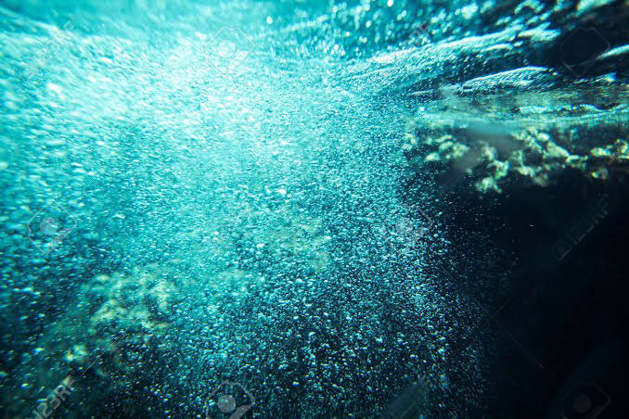

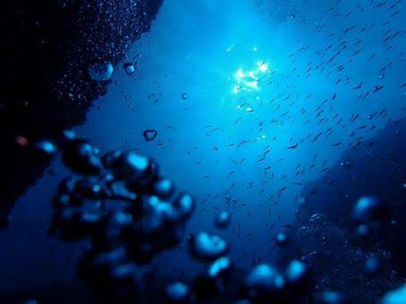
漸深層の暗く若干の明るさが残るイメージ

中海層の明るくはじけるようなところもありつつ

もどる | つぎへ

ステージ２【エネミー詳細】
ステージ２【エネミー詳細】

 |  | もくじへ
ザコ敵A |  | ステージ１エネミー
 |  | ステージ２エネミー
 | 【名称】 | ステージ３エネミー
 | シーモヒカン | ステージ４エネミー

 | 【概要】
 | 海中都市を担当するギャングの一味。泳ぎが得意で旅行客や配達員を狙い、日夜問わず盗みを繰り返す。陸地が苦手。

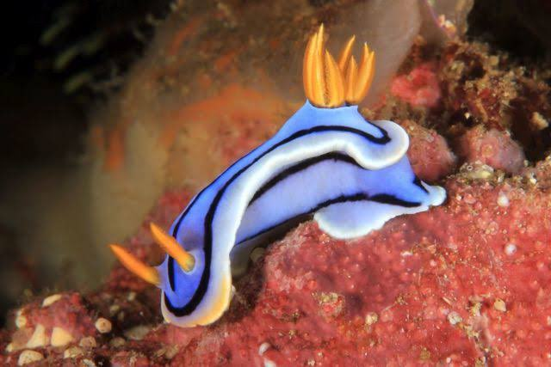
 | 【モーション詳細】
 | ・浮遊 ・波起こし(X軸攻撃) ・水鉄砲（スロー追尾、直線弾) ・大号令(受)：水鉄砲を出す行動をする

背景に同化しないようなカラーリングだが
カラーリングイメージはウミウシ。

NO IMAGE
ボス敵
 | 【名称】
 | オーシャンヘッド

 | 【概要】
 | シーモヒカンを束ねる海中都市を専門とした盗賊団のボス。窃盗はもちろん、波を荒らすといった迷惑行為もする荒くれ者。

 | 【モーション詳細】
 | ・浮遊(移動) ・波しぶき＋波起こし(X軸攻撃と水弾) ・水鉄砲(複方向弾） ・大号令(仲間を呼ぶ)

陸ボスと同じモデルのマイナーチェンジ。
色合いはザコAのボスっぽいカラーリングに

もどる |  | つぎへ

ステージ３【ステージコンセプト】
ステージ３【ステージコンセプト】

 |  | もくじ
＋＋設計コンセプト＋＋
ステージ２で実践したことを当たり前にプレイできるように学習させる。
素早い敵が出現するため、より武器の切り替えがより重要な設計にする。
基本操作をアクティブに行い、難易度を全体的に上げる。

ビートチャート
レベル | ステージ３
場所 | 空（大気圏までの範囲）
ストーリー | 【※制作したストーリーに沿って】
ゲーム進行 | ステージ２で実行した事を一般化。素早い動きのエネミーが出現するので武器の切り替えが重要な構成にする。また、リキャスト時間軽減するアイテムが出現することで、アイテムへの理解度を高める

想定プレイ時間 | 5分（ボス1分30秒：本編3分30秒）
敵 | ザコ敵A・ザコ敵B・ボス

ハザード | 障害物(雷雲)
パワーアップ | スパナ(耐久値回復アイテム)、エンジン(リキャスト短縮)

もどる |  | つぎへ

ステージ３【フィールドイメージ】
ステージ３【フィールドイメージ】

 | もくじへ


雲はここまで多くないが雰囲気はこのような感じ

もどる | つぎへ

ステージ３【エネミー詳細】
ステージ３【エネミー詳細】

 |  | もくじへ
ザコ敵A |  | ステージ１エネミー
 | 【名称】 | ステージ２エネミー
 | スカイクリップ | ステージ３エネミー
 |  | ステージ４エネミー
 | 【概要】
 | 空の治安を荒らすギャングの一味。素早く飛ぶことが得意だが、あまり賢くはなく猪突猛進なところがあるキケンな奴らだ！

鮮やかな青を基調にする。海中は深い青で空は鮮やかな青。
(グラサンの色などでより変化を持たせたり…)
 | 【モーション詳細】
 | ・素早く動き回り緩いホーミング弾発射 ・爆発しながら突進 ・仲間を呼ぶ（スカイクリップ召喚） ・浮遊（飛び回る）

NO IMAGE
ザコ敵B
 | 【名称】
 | アポロンクリップ

 | 【概要】
 | 空の治安を荒らすギャングの一味。動きは遅いが、とても賢く仲間の悪さを手助けしたリ、通行の邪魔をする厄介な奴だ！

世界観に合って賢そうな見た目で、カラーリングはステージ3の幹部を意識したものにする（若干濃く）
 | 【モーション詳細】
 | ・障害物生成 ・浮遊（移動） ・ヒール(ボスの体力を回復する) ・大号令(受)：出現する

NO IMAGE
ボス敵
 | 【名称】
 | キャプテン・クリップ

 | 【概要】
 | 空の治安を荒らすギャングのボス。とても体力が高く、タフな奴として知られている。力強く狂暴な性格。

陸ボスと同じモデルのマイナーチェンジ。
色合いはザコ敵A、Bを従えているような
色合いに
 | 【モーション詳細】
 | ・突風起こし（X軸攻撃） ・大号令（ほかのザコ敵を召喚する） ・竜巻（複方向に竜巻を起こし攻撃） ・超攻撃（超密度の鎌鼬を単発発射）

もどる |  | つぎへ

ステージ４【ステージコンセプト】
ステージ４【ステージコンセプト】

 |  | もくじへ
＋＋設計コンセプト＋＋
これまでのステージで学習したことの演習。その中でもユーザーが飽きないレベル設計を意識する。
その中でも、学習したアイテムを使う駆け引きや武器種の選択といった思考する部分に着目して設計する。

ビートチャート
レベル | ステージ４
場所 | 宇宙（カーマン・ライン以降）
ストーリー | 【※制作したストーリーに沿って】
ゲーム進行 | アイテムの駆け引き、障害物の避け方、武器種の変更といった、選択の機会を多く与え、飽きさせないゲームフローを意識する。

想定プレイ時間 | 5分（ボス1分30秒：本編3分30秒）
敵 | ザコ敵A・ザコ敵B・ボス

ハザード | 障害物(小惑星、隕石)
パワーアップ | スパナ(耐久値回復アイテム)、エンジン(リキャスト短縮)

もどる |  | つぎへ

ステージ４【フィールドイメージ】
ステージ４【フィールドイメージ】

 | もくじへ

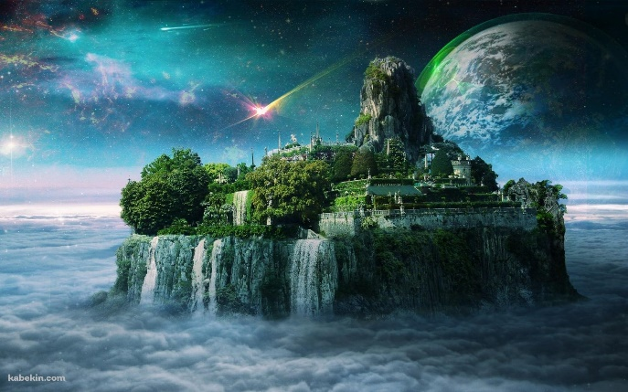
最暗部のカラーイメージ


これの山無しをイメージ

大気圏の青さが走行面になりつつ
画面は宇宙空間という幻想的なイメージ

もどる | つぎへ

ステージ４【エネミー詳細】
ステージ４【エネミー詳細】

 |  | もくじへ
ザコ敵A |  | ステージ１エネミー
 | 【名称】 | ステージ２エネミー
 | コスモタリオス | ステージ３エネミー
 |  | ステージ４エネミー
 | 【概要】
 | 宇宙を活動拠点に置くギャングの一味。金品や食料はもちろん、機密データまでも盗む盗賊のプロ！嫌いな言葉は「猫に小判」

紫を基調にする。闇のキャラクターをイメージ。
 | 【モーション詳細】
 | ・浮遊 ・障害物召喚(岩を召喚して砕き散乱させる) ・緩急をつけたホーミング弾 ・ホーミング弾を瞬間移動回避

NO IMAGE
ザコ敵B
 | 【名称】
 | ベビィタリオス

 | 【概要】
 | 宇宙を活動拠点に置くギャングの一味。素早いが、体力と攻撃力が低いのでベビィという名称に。数が増えるととても厄介

 | 【モーション詳細】
 | ・暴走(素早く浮遊) ・爆散（その場に障害物を生成） ・高ダメージ弾（かなり遅く発射される） ・ヒール（同種以外の味方体力を回復） ・通常攻撃回避

ステージ3のカラーチェンジ。小悪魔的なカラーリングをイメージ

NO IMAGE
ボス敵
 | 【名称】
 | フォアコスモ

 | 【概要】
 | 宇宙を活動拠点に置く盗賊団のリーダー。銀河をつなぐ貿易を邪魔する大悪党。怒ると手を付けられなくなるらしい…？

 | 【モーション詳細】
 | ・仲間の召喚(回避状態に合わせ召喚） ・ホーミング弾無効モード(サポモード) ・通常攻撃無効モード(攻撃モード) ・岩石召喚（サポ） ・追尾連撃弾（攻撃）

陸ボスと同じモデルのマイナーチェンジ。
色合いはザコ敵A、Bを従えているような
色合いに。

